PO_XX1
実装ユーザに対する各設定割り当て

ロール

ツール->セキュリティ・コンソール->ユーザー->ユーザー・アカウントの追加

ユーザー名： SCS01 |  | ※命名規約確定後変更する
ロール |  |  |  |  | ロール・コード |  | 割当可能 | 自動プロビジョニング済
伊藤園_購買依頼
伊藤園_発注担当者
伊藤園_カタログ管理
伊藤園_システム_承認バイパス権限
伊藤園_システム_購買エージェントAPI
伊藤園_受入管理者

ユーザーの管理
アドレスが変わる場合は、移行設計書にも影響するので更新する。
設定および保守＞ユーザーおよびセキュリティ＞ユーザーの管理 ＋で追加

個人詳細
 | 姓 | ＳＣＳ |  | Eメール | itoml-scsk_saas_team@itoen.co.jp | ←開発環境は安川さんのアドレス
 | 名 | 保守１ |  | 採用日 | 2001-01-01
 | ミドル・ネーム |  |  | 電話番号
 | 敬称 |  |  | 勤務先FAX

ユーザー詳細
 |  | ユーザー名の入力 |  |  | ユーザー・アカウントのリンク
 | ユーザー名 |  |  |  | ユーザー・アカウントが選択されていません。 | ←SCS01を選択、設定
 | アクティブ | アクティブ

雇用情報
 | Personタイプ | 従業員
 | 雇用主 | SALES-LE |  | 部門
 | ビジネス・ユニット | SALES-BU |  | 事業所 | 情報管理部
 | ジョブ |  |  | 郵送先
 | 等級 |  |  | マネージャ

リソース情報
 | リソース・ロール
 | レポート・マネージャ
 | 組織

ロール
 | 略

ユーザーのデータ・アクセスの管理

設定および保守＞ユーザーおよびセキュリティ＞ユーザーのデータ・アクセスの管理 ＋で追加

 | ユーザー名 | ロール | セキュリティ・コンテキスト |  | セキュリティ・コンテキスト値
 | SCS01 | 伊藤園_カタログ管理 | ビジネス・ユニット |  | SALES-BU
 | SCS01 | 伊藤園_発注担当者 | ビジネス・ユニット |  | SALES-BU
 | SCS01 | 伊藤園_購買依頼 | ビジネス・ユニット |  | SALES-BU

個人管理の修正

 | ナビゲーター＞自分のクライアント・グループ＞個人管理

 | タスクパネル＞個人 より下記に変更

 | 個人番号 | 99984
 | ※送信忘れずに

 | 雇用 より下記に変更 |  | ※訂正で修正する。

費用情報
 | デフォルト費用勘定 | 001-1009-83149-8314905611-000000000-000000-0-0

 | 個人基礎情報の右の鉛筆ボタンを押下し、コンテキスト値を「ITO_SALES_USE_ITEM」に変更し、下記の情報を設定する。
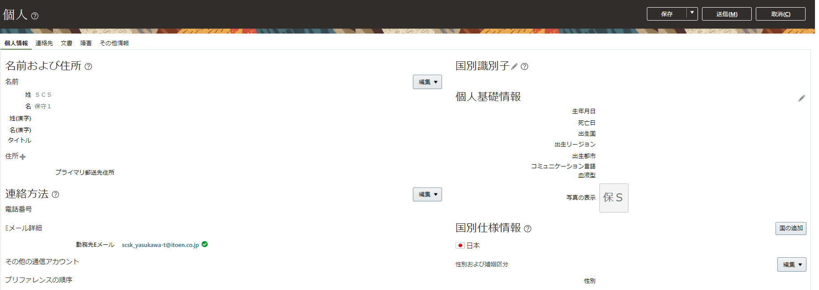

 |  | 所属部署 | 1011
 |  | 照会範囲 | T
 |  | 承認者範囲 | 1011

設定および保守 > 調達 > 調達基盤 > 調達エージェントの管理

 |  | 調達BU | SALES-BU
 |  | エージェント | ＳＣＳ , 保守１
 |  | デフォルト購買依頼発行BU | SALES-BU
 |  | デフォルト・プリンタ
 |  | ステータス | アクティブ

 |  | エージェント・アクセス
 |  | 処理 | 許可 | 他のエージェントの文書へのアクセス | 許可 | 他のエージェントの文書へのアクセス
 |  | 購買依頼の管理 | Y | 全
 |  | 購買オーダーの管理 | Y | 全
 |  | 購買契約の管理 | Y | 全
 |  | ネゴシエーションの管理 | N
 |  | ソーシング・プログラムの管理 | N
 |  | カタログ・コンテンツの管理 | Y | 適用不可
 |  | サプライヤの管理 | Y | 適用不可
 |  | サプライヤ資格の管理 | N
 |  | 承認済サプライヤ・リスト・エントリの管理 | N | 適用不可
 |  | 費用の分析 | N | 適用不可

 |  | 本番環境エージェント登録ユーザー
 |  | 調達BU | エージェント | デフォルト購買依頼発行BU | ステータス
 |  | SALES-BU | ＳＣＳ , 保守１ | SALES-BU | アクティブ

